周报
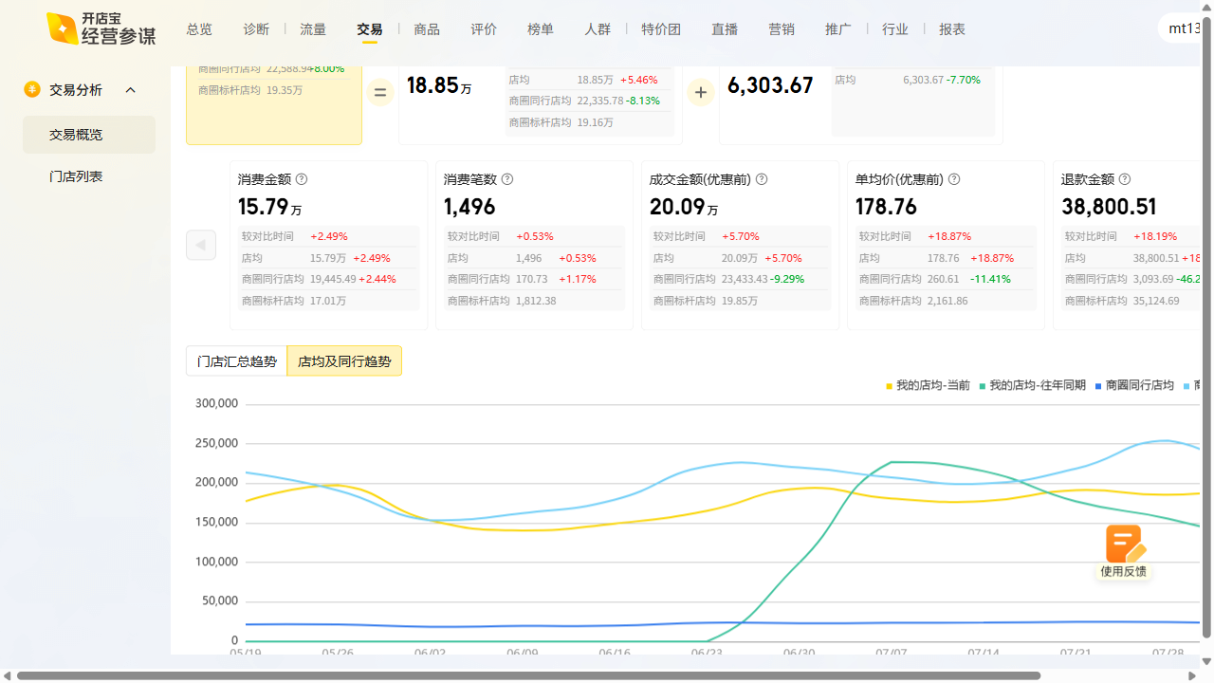
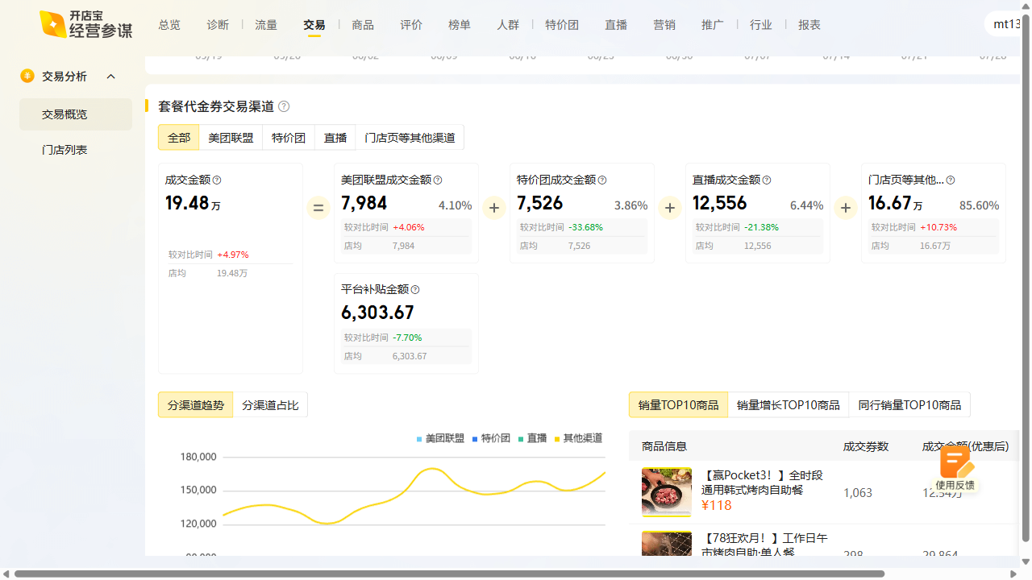
进士食堂周报数据复盘 2025-08-04~2025-08-10

曝光：5.55w（1.6k），环比3.0% 访问：9.5k（-1.7k），环比-15.0% 购买：992（-126），环比-11.3% 收藏打卡：收藏-31.65%，打卡+18.75%

